Hoja1
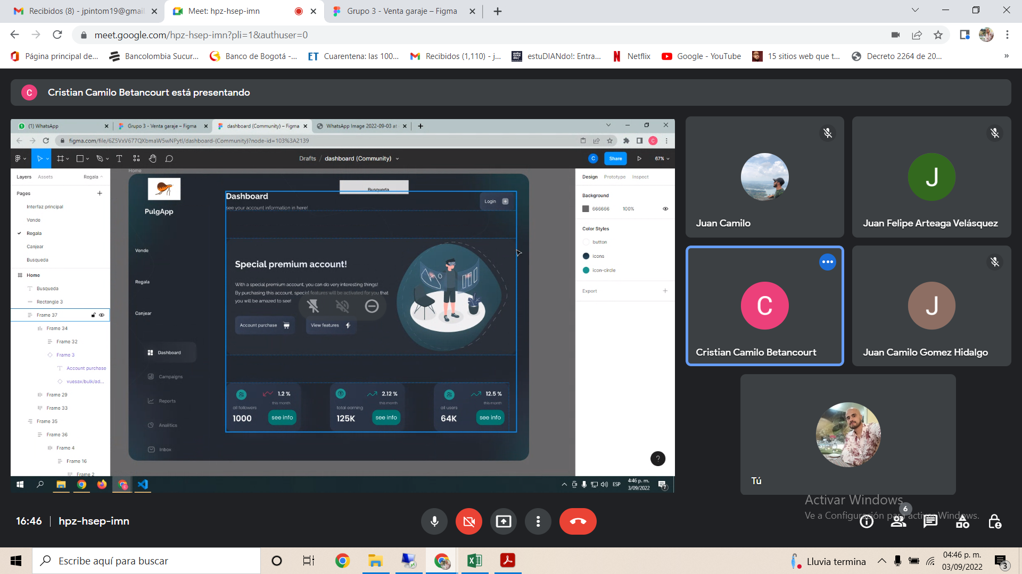
 |  | Nombre | Vender articulo | Canjear artículo | Comprar artículo | Conseguir artículo gratis | Log in | Registro
descripción |  | Como <rol> | Vendedor | Canjeador | Comprador | Benefactor | Usuario registrado | Usuario no registrado
 |  | Puedo <acción> | Vender un articulo que no necesito | canjear un articulo que no necesito | puedo buscar un articulo que necesito | puedo buscar un articulo que necesito | puedo acceder a mi perfil de usuario | puedo registrame el la aplicación web
 |  | para <justificación> | para obtener un beneficio economico | para obtener un articulo que necesito | para comprarlo a un precio razonable | para conseguirlo gratis | para hacer uso del mercado | para tener accceso a una cuenta

Comprobación |  | Dado que <Estado prevío o contexto> | Dado que quiero vender un articulo | Dado que quiero canjear un articulo | Dado que quiero comprar un articulo | Dado que quiero conseguir un artículo regalado | Dado quiero acceder al mercado | Dado quiero registrarme en la aplicación web
 |  | Cuando <el comportamiento o acción> | cuando no lo necesite | cuando no lo necesite y necesite otro a cambio | cuando no lo necesite | cuando no lo necesite | cuando ingrese a la página web | cuando ingrese por primera a la página web
 |  | Entonces <cambios a raiz de un comportamiento> | Entonces ofreceré el articulo en venta | entonces ofreceré el articulo en canje | entonces buscaré el articulo en venta | entonces buscaré el articulo | entonces se solicitará el ingreso | entonces se solicitará el registro

 | Navegación entre irterfases

 |  |  |  |  |  | Diseñar el modelo entidad relación
 |  | Interfaces gráficas de usuario

 |  |  |  | LOG IN

